Inicio
ATAJOS

En la gran mayoría de los casos los atajos utilizan las teclas Ctrl, Alt y Mayús. Las teclas Ctrl y Alt siempre las veras por su nombre y la tecla Mayús con una flechay se conoce como " Shift".
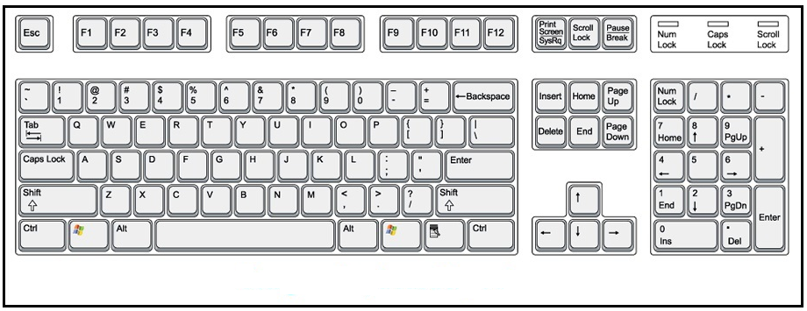

Nomenclatura: | En la Nomenclatura de los Atajos se utiliza el signo "+" que nos indica que debe pulsar las teclas al mismo tiempo.

Atajos
En la siguiente hoja podrás ver los diferentes Atajos de Excel según tipo de teclas pulsadas o de acuerdo a su funcionalidad. Estos atajos solo funcionaran en la versión Española de Excel.

